Sheet1
金属の弾性率 各種金属の体積弾性率(圧縮率の逆数)
No. | 4.3-1-2
Title | 金属の弾性率 各種金属の体積弾性率(圧縮率の逆数)
Xlabel | 温度 [K]
Ylabel | 体積弾性率 [GPa]
 | ニッケル | 鉄 | 銅 | チタニウム | アルミニウム
0.000000 | 187.650602 | 173.493976 | 142.469880 | 110.542169 | 79.819277
12.500000 | 188.253012 | 173.192771 | 142.469880 | 110.542169 | 79.819277
25.000000 | 188.253012 | 172.891566 | 142.469880 | 110.542169 | 79.819277
37.500000 | 188.253012 | 172.590361 | 142.469880 | 110.542169 | 79.819277
50.000000 | 188.253012 | 172.590361 | 142.469880 | 110.542169 | 79.819277
62.500000 | 188.253012 | 172.289157 | 142.168675 | 110.542169 | 79.819277
75.000000 | 188.253012 | 171.987952 | 142.168675 | 110.542169 | 79.819277
87.500000 | 188.253012 | 171.686747 | 141.867470 | 110.542169 | 79.518072
100.000000 | 187.951807 | 171.385542 | 141.566265 | 110.240964 | 79.518072
112.500000 | 187.349398 | 171.385542 | 141.265060 | 110.240964 | 79.518072
125.000000 | 186.445783 | 171.084337 | 141.265060 | 109.638554 | 79.518072
137.500000 | 186.445783 | 170.783133 | 140.662651 | 108.734940 | 78.614458
150.000000 | 186.144578 | 170.783133 | 140.361446 | 108.734940 | 78.614458
162.500000 | 186.144578 | 170.481928 | 140.361446 | 108.734940 | 78.313253
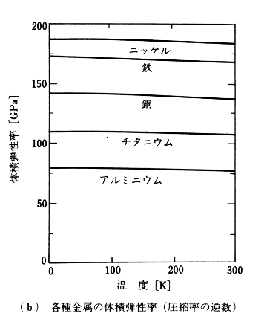
175.000000 | 186.144578 | 170.180723 | 140.060241 | 108.433735 | 77.409639
187.500000 | 185.843373 | 169.879518 | 139.759036 | 108.433735 | 77.409639
200.000000 | 185.843373 | 169.578313 | 139.457831 | 108.433735 | 77.409639
212.500000 | 185.542169 | 169.578313 | 139.156627 | 108.132530 | 77.409639
225.000000 | 185.240964 | 169.277108 | 138.855422 | 108.132530 | 77.108434
237.500000 | 184.939759 | 168.975904 | 138.554217 | 108.132530 | 77.108434
250.000000 | 184.939759 | 168.975904 | 138.253012 | 107.831325 | 77.108434
262.500000 | 184.638554 | 168.674699 | 137.951807 | 107.831325 | 77.108434
275.000000 | 184.337349 | 168.373494 | 137.650602 | 107.530120 | 77.108434
287.500000 | 184.036145 | 168.373494 | 137.349398 | 107.530120 | 76.807229
300.000000 | 184.036145 | 168.072289 | 137.048193 | 107.228916 | 76.807229

